CHỈNH RATING
CUTTING DOCKET TÁC NGHIỆP |  |  |  |  |  |  |  |  |  |  |  | Mã số: |  | MER.QT-1.BM.4
 |  |  |  |  |  |  |  |  |  |  |  | Lần ban hành: |  | 01
 |  |  |  |  |  |  |  |  |  |  |  | Số trang |  | 1
 | MER - THÚY /TUYỀN 252
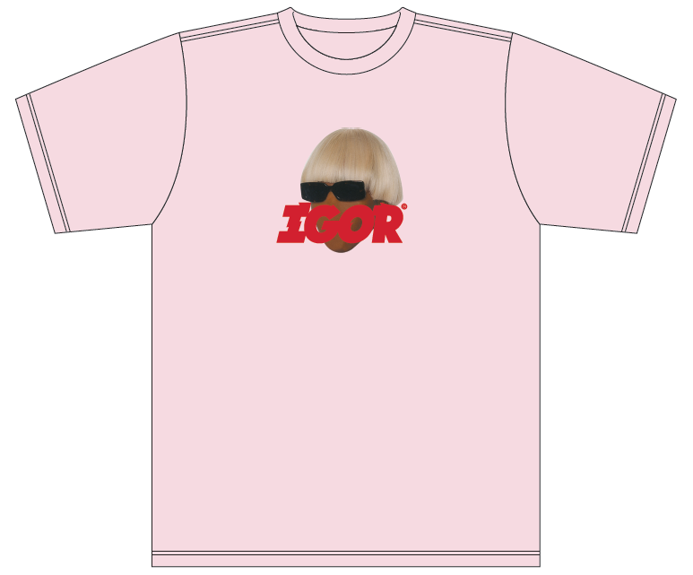
 | CUTTING DOCKET |  |  |  |  | TRIỂN KHAI SẢN XUẤT THEO ÁO MẪU G10STS140, MÀU PINK CHUYỂN CÙNG TÁC NGHIỆP
 | JOB NUMBER: |  | G10 SS24 G2638
 | STYLE NUMBER: |  | G10STS140A
 | STYLE NAME : |  | IGOR FACELESS TEE by GOLF WANG
 | SEASON: |  | SS24 PRODUCTION
 | TÊN HÀNG: |  | SS TEE |  |  |  |  |  | DROP: |  | AMAZON
 | NGÀY CẤP: |  |  |  |  |  |  |  | VẢI CHÍNH: |  | 100% COTTON 200GSM (6.5oz)
 | NGÀY GIAO HÀNG: |  |  |  |  |  |  |  | THÀNH PHẦN: |  | 100% COTTON
 |  |  |  |  |  |  |  |  | KHỔ VẢI: |  | 178CM
 | Xí nghiệp: |  | UN-AVAILABLE |  |  |  |  |  | KHÁCH HÀNG: |  | GOLF WANG
 | XUẤT NGÀY

 |  | SKU | COLOR | SIZE: |  | S | M | L | XL | XXL |  |  |  |  | TOTAL
 | ORDER CUT |  | PINK |  |  | 96 | 186 | 186 | 96 | 36 |  |  |  |  | 600
 | EXTRA (+/-) |  | PINK |  |  | 7 | 9 | 9 | 5 | 2 |  |  |  |  | 32
 | TOTAL : |  | PINK |  |  | 103 | 195 | 195 | 101 | 38 |  |  |  |  | 632

 | GRAND TOTAL: |  |  |  |  | 103 | 195 | 195 | 101 | 38 |  |  |  |  | 632

 | SỬ DỤNG VẢI PFD ĐI NHUỘM MÀU PINK
 | PHẦN A : VẢI
VẢI |  |  | VỊ TRÍ | MÀU | ĐVT | SỐ LƯỢNG ĐƠN HÀNG | ĐỊNH MỨC | SỐ LƯỢNG THEO ĐỊNH MỨC (NET) | LỖI VẢI (DEFECT) | SỐ LƯỢNG CẦN CẤP CHO TEST IN | SỐ LƯỢNG CẦN CẤP CHO TỔ CẮT (GROSS) | GHI CHÚ / CODE VẢI
PINK |  |  | NCC BAUTEX
1 | 100% COTTON 200GSM (6.5oz) |  | VẢI CHÍNH | PFD | M | 632 | 0.88 | 556.2 | 27.1 | 3.0 | 586 | UAPLAIP0225007B00K LOT L46 (ánh A) CẤP ĐỦ SỐ LƯỢNG
2 | RIB 1X1_100% COTTON_260 |  | BO CỔ | PFD | M | 632 | 0.026 | 16.4 | 0.3 |  | 17 | UAPLAIP0225008B00K LOT L4 (ÁNH A) CẤP ĐỦ SỐ LƯỢNG
 | SIZE SHIPPING SAMPLE VÀ PHOTOSHOOT CHI TIẾT BÊN DƯỚI:
 | Size |  |  |  | S | M | L | TỔNG
 | Shipping sample |  |  |  |  | 1 | 1 | 2
 | Photoshoot |  |  |  | 2 | 2 | 2 | 6
 | TỔNG |  |  |  | 2 | 3 | 3 | 8
 | PHẦN B : PHỤ LIỆU
PHỤ LIỆU |  |  |  |  | MÀU PHỤ LIỆU | CODE MÀU | MÀU VẢI |  | ĐVT | SỐ LƯỢNG ĐH | ĐỊNH MỨC | SỐ LƯỢNG THEO ĐM | HAO HỤT | SỐ LƯỢNG CẤP | GHI CHÚ
1 | CHỈ 40/2 MAY CHÍNH + VẮT SỔ |  |  |  | DYE MAX | DYE MAX | PINK |  | CUỘN | 632 | 0.03 | 18.3 |  | 19
2 | CHỈ SỬA HÀNG |  |  |  | PC PINK | K3669 | PINK |  | CUỘN | 632 | 0.0015 | 3.0 |  | 3
3 | NHÃN SIZE HEATRANFER MADE IN VIET NAM - 100% COTTON-SIZE S |  |  |  | PINK | PINK | PINK |  | PCS | 103 | 1 | 103 | 16.0 | 119 | G10-0792 3 size số lượng để test S,M,XXL | 227 | 17.0 | 221
3 | NHÃN SIZE HEATRANFER MADE IN VIET NAM - 100% COTTON-SIZE M |  |  |  | PINK | PINK | PINK |  | PCS | 195 | 1 | 195 | 16.0 | 211 |  | 227 | 17.0 | 221
3 | NHÃN SIZE HEATRANFER MADE IN VIET NAM - 100% COTTON-SIZE L |  |  |  | PINK | PINK | PINK |  | PCS | 195 | 1 | 195 |  | 195
3 | NHÃN SIZE HEATRANFER MADE IN VIET NAM - 100% COTTON-SIZE XL |  |  |  | PINK | PINK | PINK |  | PCS | 101 | 1 | 101 |  | 101
3 | NHÃN SIZE HEATRANFER MADE IN VIET NAM - 100% COTTON-SIZE XXL |  |  |  | PINK | PINK | PINK |  | PCS | 38 | 1 | 38 | 6.0 | 44 |  | 84 | 6.0 | 78
4 | NHÃN WOVEN THEO SIZE W: 1CM (GẮN TRƯỚC KHI NHUỘM )-THEO TỪNG SIZE |  |  |  | BLACK /WHITE | BLACK /WHITE | PINK |  | PCS | 632 | 1 | 632 |  | 632 | G10-0793
5 | NHÃN THÀNH PHẦN 100% COTTON-THEO TỪNG SIZE |  |  |  | BLACK /WHITE | BLACK /WHITE | PINK |  | PCS | 632 | 1 | 632 |  | 632 | G10-0792

 | PHẦN C : PHỤ LIỆU ĐÓNG GÓI
PHỤ LIỆU |  |  |  |  | MÀU PHỤ LIỆU | CODE MÀU | MÀU VẢI |  | ĐVT | SỐ LƯỢNG ĐH | ĐỊNH MỨC | SỐ LƯỢNG THEO ĐM | HAO HỤT | SỐ LƯỢNG CẤP | GHI CHÚ
1 | STICKER POLYBAG 2 5/8"X1" |  |  |  | WHITE | WHITE | PINK |  | PCS | 632 | 1 | 632 |  | 632
2 | STICKER CARTON |  |  |  | WHITE | WHITE | PINK |  | PCS | 632 | 1 | 632 |  | 632
3 | BAO NYLON 14"X16", CÓ LOGO |  |  |  | CLEAR | CLEAR | PINK |  | PCS | 632 | 1 | 632 |  | 632
4 | BIG POLY BAG 120 CM X 100 CM |  |  |  | CLEAR | CLEAR | PINK |  | PCS | 632 | 0.02 | 13 |  | 13
5 | THÙNG CARTON 60X40X30 CM |  |  |  | NATURAL | NATURAL | PINK |  | PCS | 632 | 0.02 | 13 |  | 13
6 | TẤM LÓT THÙNG |  |  |  | NATURAL | NATURAL | PINK |  | PCS | 632 | 0.04 | 25 |  | 25

 | PHẦN D : IN / THÊU / WASH |  |  |  |  |  |  |  | PHẦN E : HÌNH
1 | IN : | IN TẠI THÂN TRƯỚC, ÉP NHÃN CỔ SAU (IN/ÉP THÀNH PHẨM ) |  |  |  |  |  |  | HÌNH IN
 | CHẤT LƯỢNG VÀ KÍCH THƯỚC
 | CHẤT LƯỢNG VÀ KÍCH THƯỚC
 | MÀU VẢI | DUYỆT HÌNH IN THEO
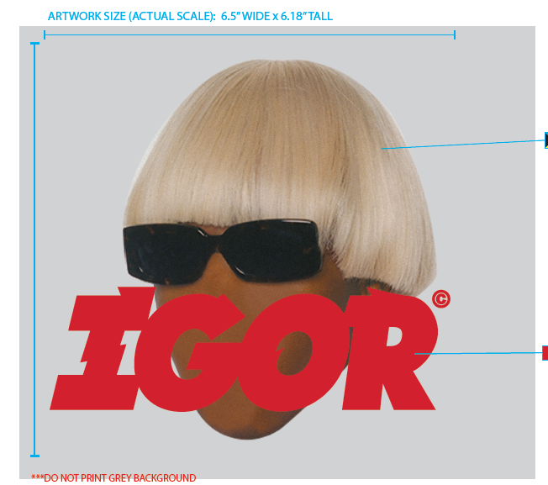
 | PINK | DUYỆT HÌNH IN THEO ÁO MẪU G10STS140 MÀU PINK SẼ CHUYỂN PHÒNG IN NGÀY 20/3/24
 | THÔNG TIN ĐỊNH VỊ HÌNH IN (GỬI RẬP FULL SIZE KHÁCH DUYỆT TRƯỚC KHI SẢN XUẤT )
 | SIZE: |  | XS | S | M | L | XL | XXL
 | SIZE ART |  | 6.5” WIDE x 6.18” TALL
 | ĐỊNH VỊ HÌNH IN THÂN TRƯỚC CANH GIỮA THÂN TRƯỚC, CÁCH ĐƯỜNG TRA CỔ |  |  | 2.75 | 3 | 3.25 | 3.5 | 3.75
 | SIZE ART |  | 1.45” WIDE x 1.7” TALL
 | ĐỊNH VỊ NHÃN ÉP GIỮA CỔ SAU TỪ ĐƯỜNG DIỄU CỔ GIỮA CỔ SAU XUỐNG |  | 0.5" |  |  |  |  |  |  | 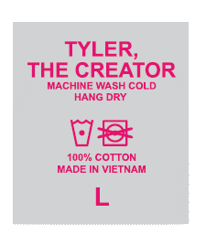
3 | WASH: | GARMENT DYE MÀU PINK
 | MÀU VẢI | CHẤT LƯỢNG, HIỆU ỨNG VÀ MÀU SẮC DUYỆT THEO
 | MÀU VẢI | CHẤT LƯỢNG, HAND FEEL, MẶT LÔNG DUYỆT THEO
 | PINK | DUYỆT MÀU + CHẤT LƯỢNG THEO ÁO ỐNG TEST MÀU PINK SẼ CHUYỂN NGÀY 20/3/24

 | PHẦN D: LƯU Ý
1 | -CÁCH MAY THEO NHƯ ÁO MẪU VÀ TÀI LIỆU ĐÍNH KÈM
2 | -CÁCH GẮN NHÃN PHẢI NHƯ TÀI LIỆU YÊU CẦU
3 | -SỐ LƯỢNG NHÃN SIZE NHƯ SAU :
 | SIZE | XS | S | M | L | XL | XXL | TOTAL
 | SỐ LƯỢNG | 0 | 103 | 195 | 195 | 101 | 38 | 632
- GHI CHÚ…

2. TRIM CARD
TRIMS CARD
JOB NUMBER: |  | G10 SS24 G2638
STYLE NUMBER: |  | G10STS140A
STYLE NAME : |  | IGOR FACELESS TEE by GOLF WANG
VẢI CHÍNH |  | PFD
THÀNH PHẦN
VẢI CHÍNH |  | L46
RIB 1X1_100% COTTON_260 |  | PFD
BO CỔ |  | L4
CHỈ 40/2 MAY CHÍNH + VẮT SỔ |  | DYE MAX
CHỈ 40/2 MAY CHÍNH + VẮT SỔ |  | DYE MAX
CHỈ SỬA HÀNG |  | PC PINK
CHỈ SỬA HÀNG |  | K3669
NHÃN SIZE HEATRANFER MADE IN VIET NAM - 100% COTTON-THEO TỪNG SIZE
TỪ ĐƯỜNG DIỄU CỔ GIỮA CỔ SAU XUỐNG 0.5 INCH
NHÃN WOVEN THEO SIZE W: 1CM (GẮN TRƯỚC KHI NHUỘM )-THEO TỪNG SIZE
GẮN SƯỜN TRÁI NGƯỜI MẶC TỪ LAI THÀNH PHẨM LÊN 4 INCH |  | 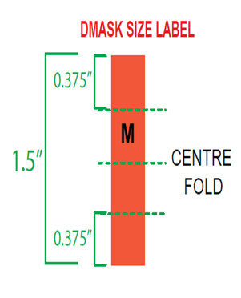 NHUỘM VỀ CẮT NHÃN NÀY RA GẮN NHÃN THÀNH PHẦN VÀO
NHÃN THÀNH PHẦN 100% COTTON-THEO TỪNG SIZE
GẮN SƯỜN TRÁI NGƯỜI MẶC TỪ LAI THÀNH PHẨM LÊN 4 INCH |  | 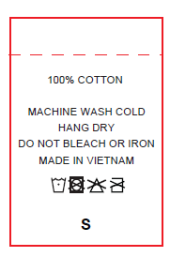
STICKER POLYBAG 2 5/8"X1"
DÁN BÊN GÓC PHẢI MẶT TRƯỚC BAO KHI NHÌN, CÁCH MÉP 2" VÀ CÁCH ĐÁY BAO 2" | 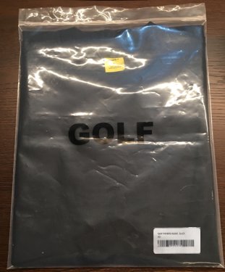 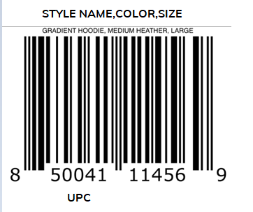
BAO NYLON 14"X16", CÓ LOGO
14"X16" |  | 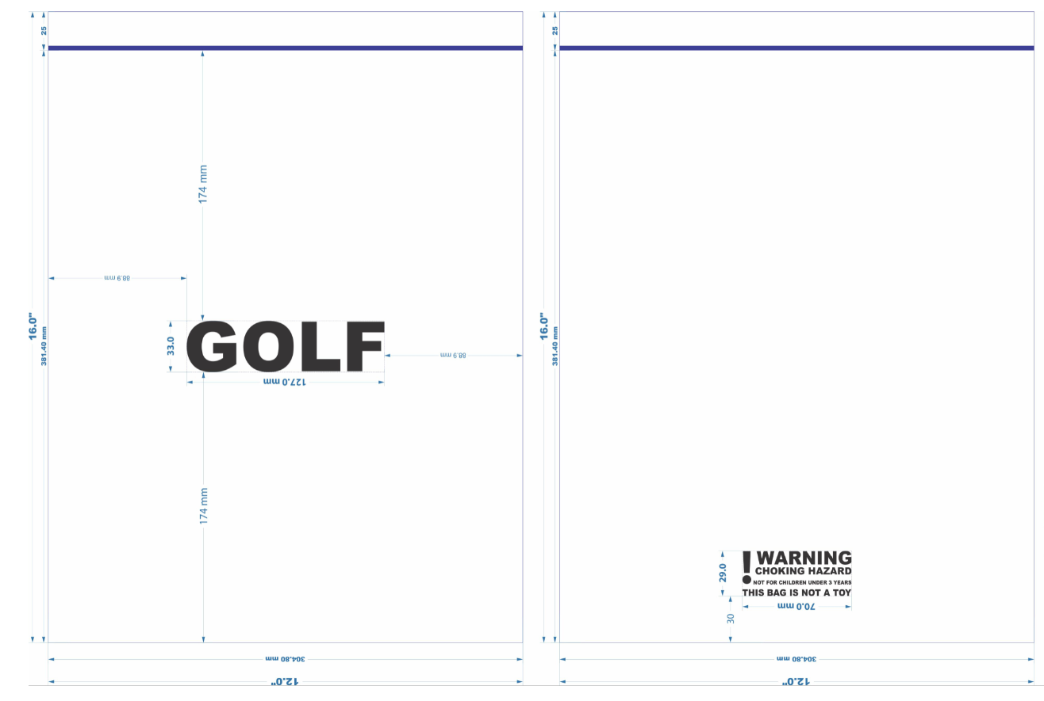
BIG POLY BAG 120 CM X 100 CM
ĐÓNG TRONG MỔI THÙNG CARTON,
THÙNG + TẤM LÓT THÙNG + BAO 100X120
GHI ĐẦY ĐỦ THÔNG TIN BÊN NGOÀI THÙNG |  | 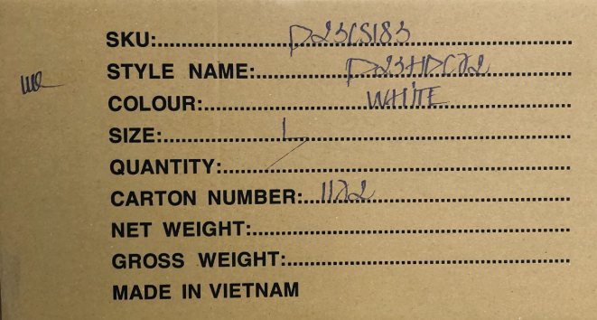

VỊ TRÍ HÌNH IN
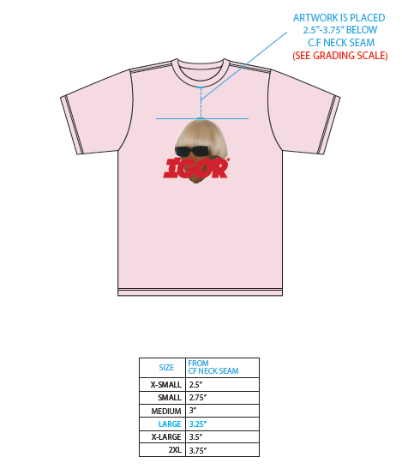

PACKING
 | CÁC BƯỚC ĐÓNG HÀNG CHO GOLWANG

LONG SLEEVE | THÂN TRƯỚC |  | THÂN SAU | GẤP 2 SƯỜN ÁO+TAY | GẤP ĐÔI THÂN ÁO | ĐÓNG ÁO VỪA BAO |  | DÁN STICKER BÊN NGOÀI BAO
CREWNECK
 | 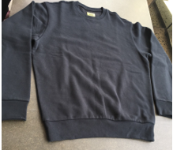 | 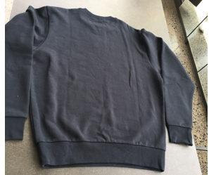 |  | 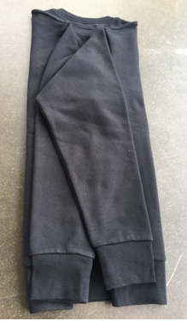 | 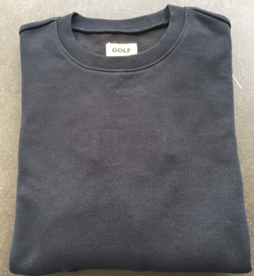 | 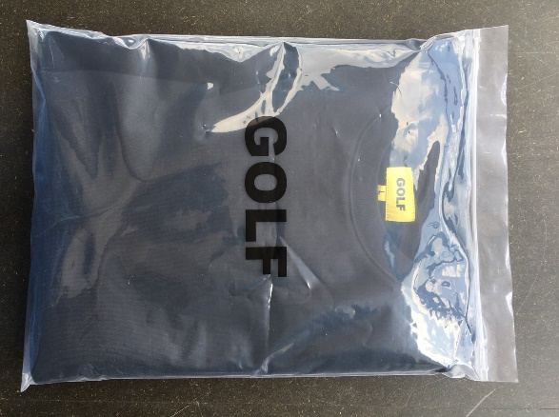 |  | 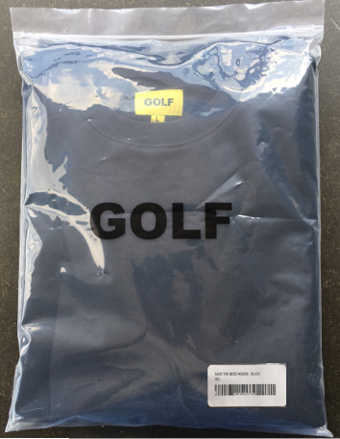

T SHIRT | THÂN TRƯỚC |  | THÂN SAU | GẤP 2 SƯỜN ÁO+TAY | GẤP ĐÔI THÂN ÁO | ĐÓNG ÁO VỪA BAO |  | DÁN STICKER BÊN NGOÀI BAO
 | 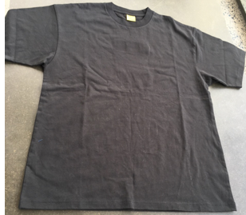 |  | 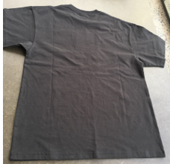 | 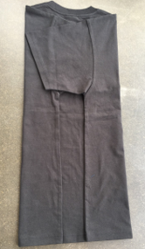 | 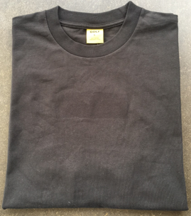 | 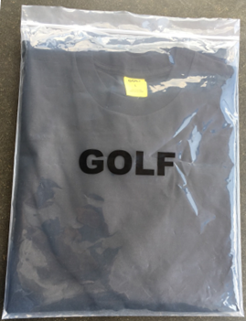 |  | 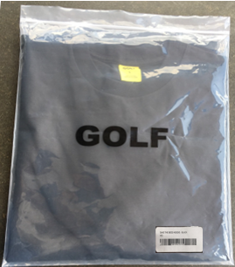

HOODIE | THÂN TRƯỚC |  | THÂN SAU | GẤP 2 SƯỜN ÁO+TAY | GẤP NÓN | GẤP ĐÔI THÂN ÁO |  | ĐÓNG ÁO VỪA BAO | DÁN STICKER BÊN NGOÀI BAO
 | 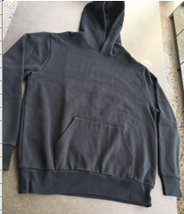 |  | 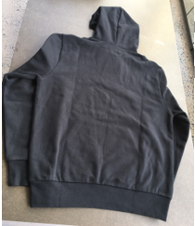 | 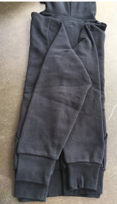 | 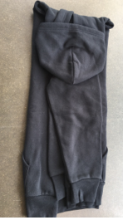 | 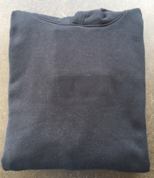 | 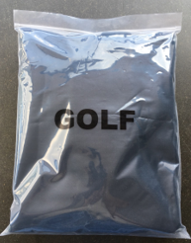 |  | 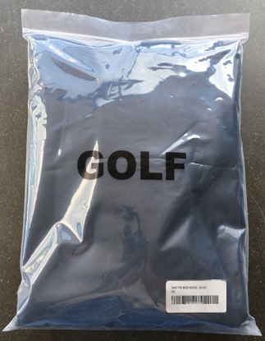

PANTS | THÂN TRƯỚC |  | THÂN SAU | GẤP ĐÔI QUẦN | GẤP ĐÁY | GẤP ÔNG QUẦN |  | GẤP QUẦN SAO CHO CHIỀU DÀI VỪA VỚI BAO | MẶT TÚI SAU ĐẶT PHÍA TRÊN | ĐÓNG QUẦN VỪA BAO | DÁN STICKER BÊN NGOÀI BAO
 | 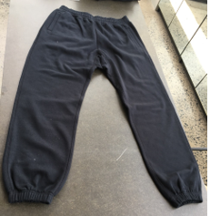 |  | 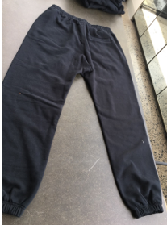 | 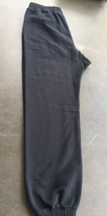 | 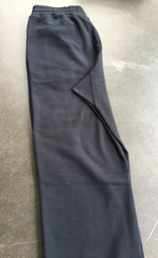 | 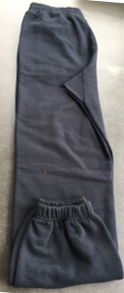 |  | 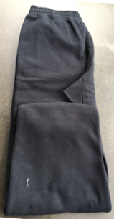 | 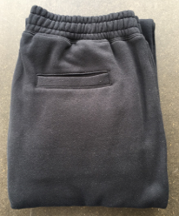 | 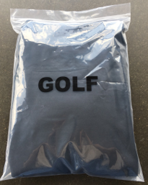 | 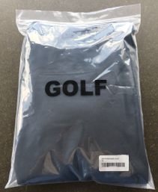

SHORTS | THÂN TRƯỚC |  | THÂN SAU | GẤP ĐÔI QUẦN | GẤP ĐÁY | GẤP QUẦN SAO CHO CHIỀU DÀI VỪA VỚI BAO, MẶT TÚI SAU ĐẶT PHÍA TRÊN |  | ĐÓNG QUẦN VỪA BAO | DÁN STICKER BÊN NGOÀI BAO
 | 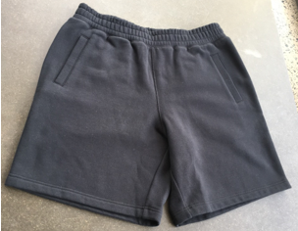 |  | 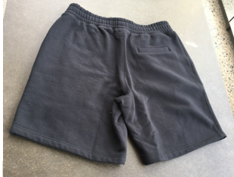 | 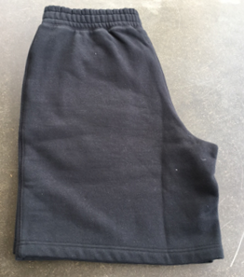 | 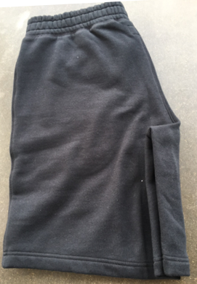 | 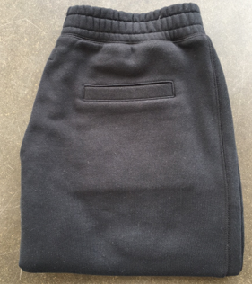 |  | 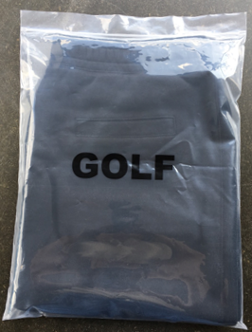 | 